关系图
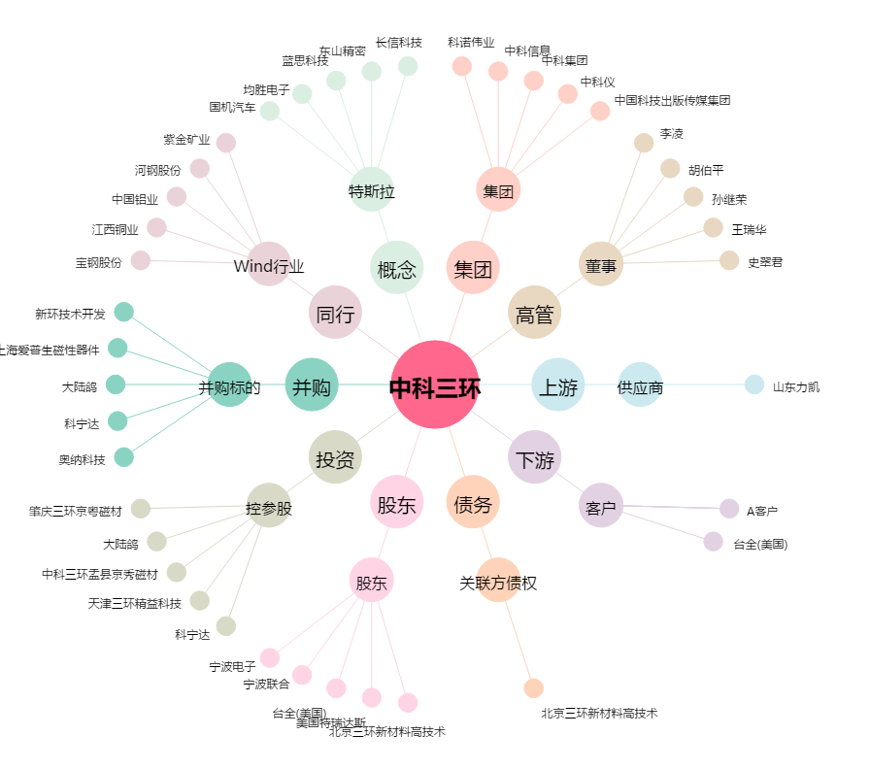
中科三环[000970.SZ] - 关系概览图

